อ่างฯแม่เมย
 | โครงการสอบเทียบอาคารชลประทาน
 | สำนักบริหารจัดการน้ำและอุทกวิทยา กรมชลประทาน
 | (งบประมาณเงินทุนหมุนเวียนเพื่อการชลประทาน ปี 2557)

1 | ข้อมูลทางกายภาพ
 | 1.1 ข้อมูลระบบส่งน้ำที่ตั้งของอาคาร
 | - ข้อมูลทั่วไปของอาคาร |  | ท่อส่งน้ำ (outlet) อ่างเก็บน้ำแม่เมย |  |  | อาคาร
 | - โครงการ |  | โครงการชลประทานลำพูน
 | - ตำแหน่งที่ตั้ง กม. |  | 0+000 |  |  | คลองสายใหญ่
 | อำเภอ |  | แม่ทา |  |  | จังหวัด | ลำพูน
 | - พิกัด |  | N 2029549 |  | E 496452
 | - ลักษณะคลอง |  | ÿ คลองดิน |  | ÿ คลอดดาดคอนกรีต

 | 1.2 ข้อมูลอาคาร
 | - ชื่ออาคาร
 | - ประเภทบาน ÿ ประตูระบายน้ำบานตรง (Sluice gate) |  |  |  |  | 1 | บาน
 |  |  | ขนาดบาน | เส้นผ่านศูนย์กลางท่อ |  | 0.60 | เมตร
 |  |  |  | สูง |  | - | เมตร
 | - ระดับพื้น Inlet |  |  |  |  | - | เมตร (ร.ท.ก.)
 | - ระดับพื้น Outlet |  |  |  |  | - | เมตร (ร.ท.ก.)
 | - ระดับพื้นธรณีอาคาร |  |  |  |  | 0.00 | เมตร (ร.ส.ม.)
 | - ปริมาณน้ำไหลผ่านสูงสุด |  |  |  |  | - | ลูกบาศก์เมตร/วินาที
 | - รัศมีความโค้งของบาน (สำหรับบานโค้ง) |  |  |  |  | - | เมตร

 | 1.3 รูปภาพอาคารชลประทาน
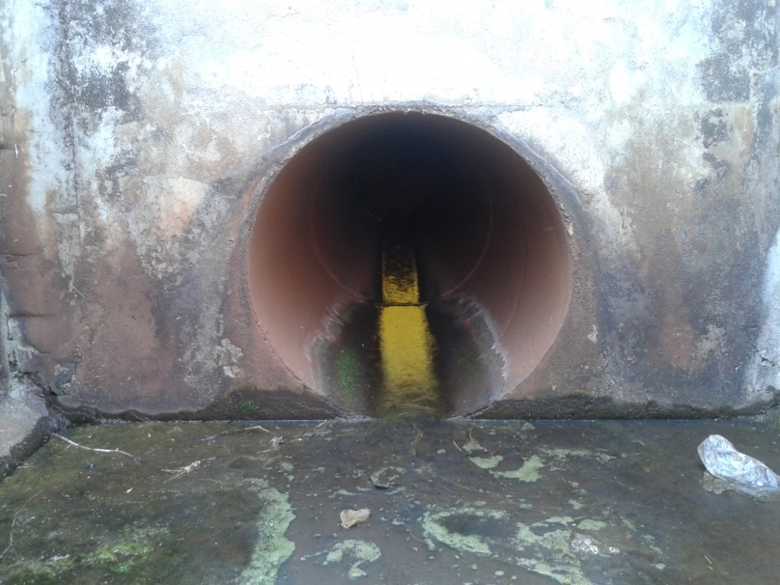

2 | ข้อมูลการสอบเทียบอาคารชลประทาน
 | ÿ ประตูระบายน้ำบานตรง (Sluice gate)
 | ÿ การไหลแบบอิสระ (Free flow)
 | สูตรการคำนวนสอบเทียบอาคาร

 | เมื่อ | Q = ปริมาณน้ำผ่านอาคาร (ลบ.ม./วินาที)
 |  | C = สัมประสิทธิ์ปริมาณน้ำเมื่อการไหลเป็นแบบอิสระ
 |  | L = ความกว้างของช่องประตูระบาย (เมตร)
 |  | Go = การเปิดบาน (เมตร)
 |  | H = ระดับน้ำด้านหน้าประตู - ระดับน้ำด้านท้ายประตู (เมตร)
 |  | g = ความเร่งเนื่องจากแรงโน้มถ่วง (เมตร/วินาที)

ที่ | ระดับน้ำ | ระดับ | H |  | ระยะเปิดบาน | Q | H/Go | Cd
 | ด้านเหนือน้ำ | ธรณี |  |  | (Go)
 | ม.(รทก./รสม.) | ม.(รทก./รสม.) |  |  | ม. | ลบ.ม./วินาที
1 | 5.43 | 0.00 | 5.43 | 10.3217 | 0.12 | 0.400 | 45.250 | 0.538
2 | 5.43 | 0.00 | 5.43 | 10.3217 | 0.24 | 1.035 | 22.625 | 0.696
3 | 5.43 | 0.00 | 5.43 | 10.3217 | 0.36 | 1.367 | 15.083 | 0.613
4 | 5.42 | 0.00 | 5.42 | 10.3121 | 0.48 | 1.532 | 11.292 | 0.516
5 | 5.42 | 0.00 | 5.42 | 10.3121 | 0.60 | 1.774 | 9.033 | 0.478

สอบเทียบอาคาร ท่อส่งน้ำ (outlet) อ่างเก็บน้ำแม่เมย โครงการ ชลประทานลำพูน

3 | ข้อมูลการเปิดบานในระดับต่างๆ

ที่ | ระดับน้ำ | ระดับธรณี | H | ระยะเปิดบาน | H/Go | Cd | ปริมาณน้ำไหลผ่าน
 | ด้านเหนือน้ำ |  |  | (Go)
 | ม.(รทก./รสม.) | ม.(รทก./รสม.) |  | ม. |  |  | ลบ.ม./วินาที
1 | 5.43 | 0.00 | 5.43 | 0.12 | 45.250 | 0.590 | 0.4383
2 | 5.43 | 0.00 | 5.43 | 0.24 | 22.625 | 0.569 | 0.8463
3 | 5.43 | 0.00 | 5.43 | 0.36 | 15.083 | 0.563 | 1.2542
4 | 5.42 | 0.00 | 5.42 | 0.48 | 11.292 | 0.559 | 1.6607
5 | 5.42 | 0.00 | 5.42 | 0.60 | 9.033 | 0.557 | 2.0683

หมายเหตุ สามารถนำไปใช้คำนวณในการยกบานระบายที่ระดับต่างๆ โดยป้อนข้อมูลระดับด้านเหนือน้ำและระดับที่ต้องการยกบาน
 | จะสามารถทราบปริมาณน้ำไหลผ่านอาคารได้ (กรอกข้อมูลในช่องว่างเท่านั้น ยกเว้นช่องสีทึบ)

